信用交易
融资融券市场交易数据统计(2023-05-29)

标的证券 | 融资融券余额（亿元） | 融资余额（亿元） | 融券余额（亿元） | 融资买入额（亿元） | 融资融券规模变化（亿元） | 融资余额增幅(‰) | 融券余额增幅(%)
统计数据 | 16,111.49 | 15,176.76 | 932.65 | 654.92 | 18.36 | 0.95 | 0.43
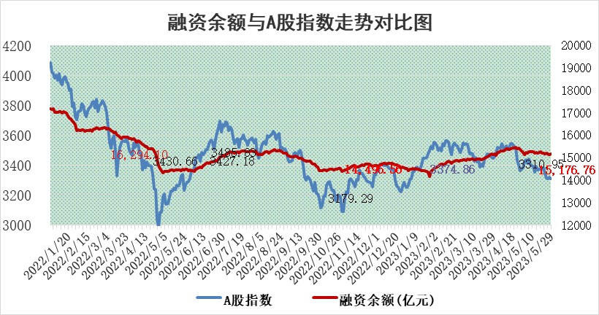

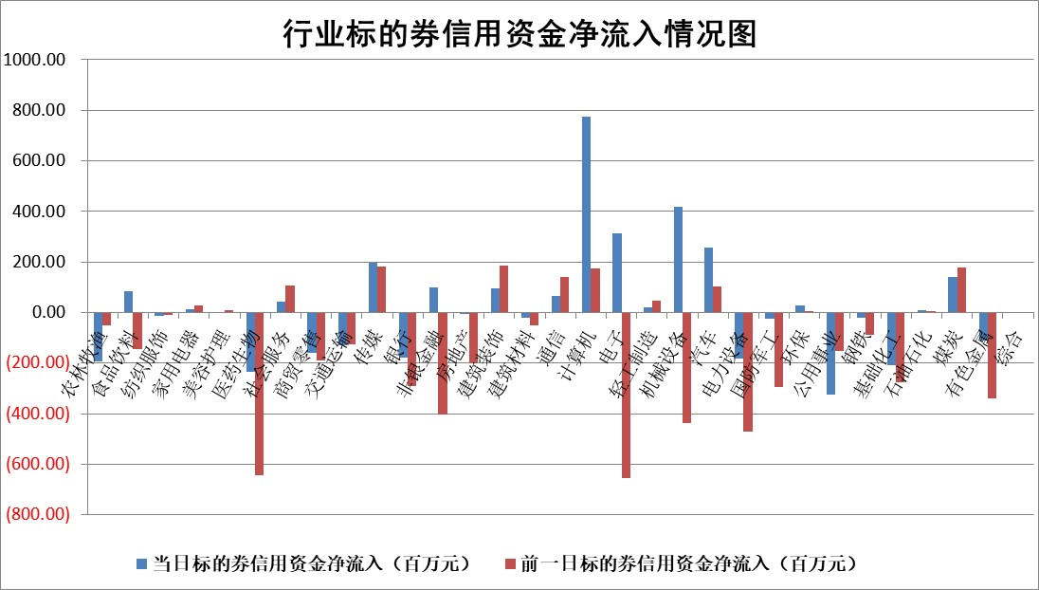

标的基金代码 | 标的基金简称 | 融资余额/市值(%) | 融资余额增幅(%) | 融资买入额/成交金额(%) | （融资余额净增额-融券余额净增额）/市值(‱) | 融券余额降幅(%) | ABS[（融资余额净增额-融券余额净增额）/市值净增额-1](%)
159902 | 华夏中小板ETF | 0.00 | 0.00 | 0.00 | 0.00 | 0.00 | 100.00
159915 | 易方达创业板ETF | 2.21 | -1.32 | 25969.49 | -2.87 | 0.70 | 97.44
159919 | 嘉实沪深300ETF | 4.81 | -0.12 | 1.05 | 0.21 | 15.29 | 100.83
159920 | 华夏恒生ETF | 67.03 | -0.06 | 3.40 | -4.04 | -4.42 | 78.37
159922 | 嘉实中证500ETF | 0.97 | -2.60 | 870.03 | -2.40 | 0.03 | 48.21
159925 | 南方沪深300ETF | 0.03 | 3.85 | 0.05 | 0.12 | 0.00 | 100.23
159928 | 消费ETF | 0.90 | 1.16 | 6.22 | 2.52 | 12.24 | 103.38
159934 | 易方达黄金ETF | 378.61 | -0.23 | 4.93 | -85.56 | 0.00 | 1012.91
159939 | 全指信息技术ETF | 0.68 | -6.63 | 57.54 | -4.78 | 0.17 | 72.30
159940 | 全指金融地产ETF | 0.14 | 1.15 | 0.01 | 0.16 | 0.00 | 100.37
159995 | 半导体芯片ETF | 2.27 | -1.78 | 122.21 | -4.97 | -3.05 | 110.87
159997 | 天弘中证电子ETF | 1.66 | -5.03 | 1.39 | -8.81 | -0.10 | 185.29
159998 | 天弘中证计算机主题ETF | 0.46 | -4.14 | 0.14 | -1.73 | 0.83 | 98.18
510050 | 华夏上证50ETF | 10.62 | 1.02 | 155.46 | 9.49 | -10.12 | 91.29
510180 | 华安上证180ETF | 0.52 | 0.62 | 1.04 | 0.55 | 18.32 | 102.10
510880 | 华泰柏瑞红利ETF | 0.28 | -1.75 | 1.55 | -1.26 | -22.17 | 100.40
510900 | 易方达恒生H股ETF | 101.83 | -0.09 | 3.17 | -9.59 | 0.00 | 75.70
511010 | 5年期国债ETF | 0.00 | 0.00 | 0.00 | 0.00 | 0.00 | 100.00
511380 | 可转债及可交换债券ETF | 7.35 | -0.38 | 2.61 | -2.80 | 0.00 | 103.02
512000 | 全指证券ETF | 6.91 | -0.19 | 21.50 | -5.59 | -11.65 | 95.89
512010 | 沪深300医药卫生ETF | 3.70 | 0.70 | 97.58 | 2.37 | -1.40 | 83.17
512070 | 沪深300非银ETF | 1.83 | -3.23 | 62.16 | -6.03 | 1.10 | 93.69
512400 | 南方中证申万有色金属ETF | 1.39 | -0.93 | 0.29 | 1.03 | 6.71 | 101.90
512580 | 广发中证环保产业ETF | 0.95 | 1.57 | 0.12 | 2.38 | 1.99 | 101.27
512660 | 国泰中证军工ETF | 2.59 | 1.49 | 10.72 | 3.40 | -0.83 | 93.86
512800 | 华宝中证银行ETF | 14.98 | -0.20 | 1.58 | -19.47 | -67.25 | 52.15
512980 | 广发中证传媒ETF | 0.87 | -16.18 | 191.12 | -17.21 | -2.21 | 113.99
515030 | 华夏中证新能源汽车ETF | 2.20 | 1.12 | 17.14 | 2.93 | 1.10 | 102.86
515050 | 华夏中证5G通信主题ETF | 1.07 | -1.73 | 3.50 | -2.67 | -4.59 | 108.78
515070 | 华夏中证人工智能ETF | 1.96 | 9.57 | 8.58 | 17.40 | 0.90 | 342.25
标的股票比较指标 |  | 融资余额/流通A股市值(%) | 融资余额增幅(%) | 融资买入额/成交金额(%) | （融资余额净增额-融券余额净增额）/流通A股市值(‱) | 融券余额降幅(%) | ABS[（融资余额净增额-融券余额净增额）/流通A股市值净增额-1](%)
前十名标的个股 |  | 仁东控股 | 汉威科技 | 永泰能源 | 一博科技 | 星球石墨 | 唯特偶
 |  | 永信至诚 | 一博科技 | 北辰实业 | 汉威科技 | 上海九百 | 容大感光
 |  | 全柴动力 | 云从科技 | 丰林集团 | 正强股份 | 三江购物 | 星球石墨
 |  | 莱茵生物 | 金百泽 | 首药控股 | 奥比中光 | 凌钢股份 | 晶华微
 |  | 海兰信 | 华秦科技 | 赛微微电 | 恒帅股份 | 科兴制药 | 正强股份
 |  | 大立科技 | 天孚通信 | 利安隆 | 金百泽 | 宁波建工 | 敏芯股份
 |  | 数码视讯 | 恒帅股份 | 新洋丰 | 荣信文化 | 通润装备 | 奥比中光
 |  | 亚通股份 | 普联软件 | 三元生物 | 亨迪药业 | 安必平 | 百胜智能
 |  | 晨鸣纸业 | 正强股份 | 云图控股 | 步科股份 | 麦迪科技 | 晶方科技
 |  | 司尔特 | 弘信电子 | 海印股份 | 新特电气 | 兰生股份 | 中盐化工
后十名标的个股 |  | 哈工智能 | 百胜智能 | 荣盛发展 | 鸿日达 | 赛科希德 | 会稽山
 |  | 正邦科技 | 思特威 | 思瑞浦 | 百胜智能 | 通化金马 | 华强科技
 |  | 美好置业 | 鸿日达 | 天沃科技 | 深水规院 | 新力金融 | 中国电研
 |  | 宋都股份 | 日发精机 | 哈工智能 | 盛帮股份 | 梅雁吉祥 | 中视传媒
 |  | 中天金融 | 盛帮股份 | 正邦科技 | 金三江 | 上海环境 | 滨化股份
 |  | 华铁股份 | 深水规院 | 美好置业 | 日发精机 | 万泽股份 | 中信海直
 |  | 阳光城 | 易点天下 | 宋都股份 | 易点天下 | 明冠新材 | 东材科技 | ;
 |  | 紫鑫药业 | 德新交运 | 中天金融 | 圣诺生物 | 亚泰集团 | 易成新能
 |  | 中国中期 | 宇邦新材 | 华铁股份 | 智洋创新 | 天富能源 | 科瑞技术
 |  | 世茂股份 | 国投电力 | 阳光城 | 鼎通科技 | 普元信息 | 鱼跃医疗
说明：1.以上普通交易数据和信用交易数据皆以交易日收盘后数据为基准；2.上述标的证券总数据只计算标的证券市场总数据，不包括从标的证券中调出去标的证券数据，所以与交易所公布的总值略有不同； 3.上述行业采用申万一级行业分类；4.以上标的基金和标的个股中比较的6个指标值中：前5个（从左至右）为正向指标，值越大排名越靠前；第6个为逆向指标，值越小，排名越靠前；5.第6个指标中ABS[]表示求绝对值，其主要用于考量信用资金相对净流入对股价相对净变化的贡献程度；6.数据来源：wind，交易所。

 | 证券代码 | 新增融资余额 | 融资买入额 | 融资买入增幅前10
远大智能 | 002689 | 28175353 | 42268582 | 199%
亚太股份 | 002284 | 21555247 | 34242865 | 82%
赛诺医疗 | 688108 | 72122899 | 101076547 | 78%
湖南发展 | 000722 | 66023557 | 137112987 | 75%
柘中股份 | 002346 | 14584119 | 36845980 | 58%
国城矿业 | 000688 | 24683149 | 48240585 | 54%
兆新股份 | 002256 | 1985058 | 4066269 | 52%
凯美特气 | 002549 | 33806472 | 61340055 | 52%
华昌达 | 300278 | 13474542 | 19303225 | 48%
新华联 | 000620 | 27311937 | 39201759 | 43%

 | 证券代码 | 新增融资余额 | 融资买入额 | 融资买入增幅前10
兔宝宝 | 002043 | 73310337 | 89923983 | 334%
捷昌驱动 | 603583 | 26026415 | 31686727 | 262%
湘财股份 | 600095 | 94196837 | 132280449 | 252%
中谷物流 | 603565 | 49103883 | 60098371 | 234%
中青宝 | 300052 | 24215352 | 31377809 | 98%
顾家家居 | 603816 | 138518545 | 188424210 | 78%
喜临门 | 603008 | 31503289 | 48351944 | 77%
财信发展 | 000838 | 10831830 | 17666790 | 74%
苏州银行 | 002966 | 10578096 | 19143736 | 72%
金诚信 | 603979 | 23858538 | 36098133 | 60%

